Planilha1
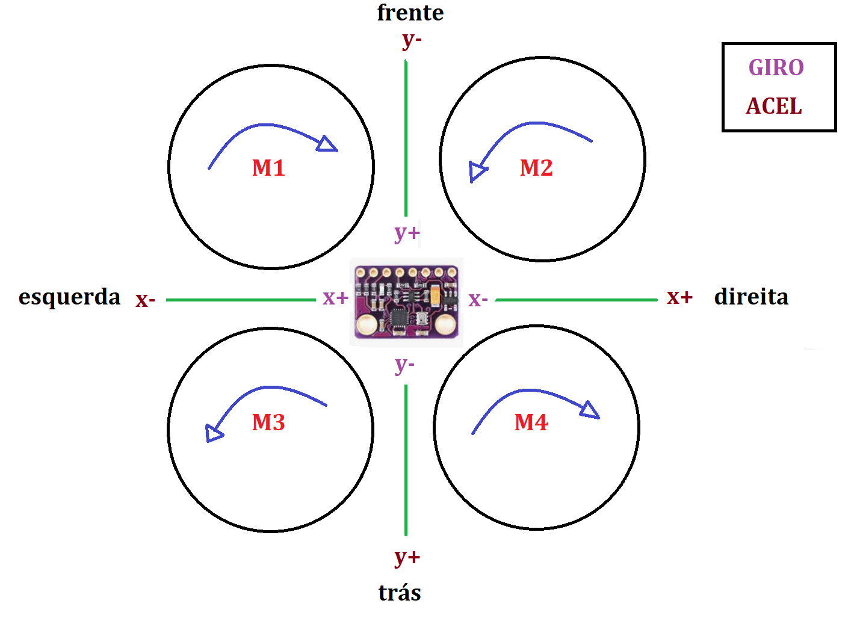
ORDEM | ROTAÇÃO REQUERIDA |  | PID EIXO X | PID EIXO Y
ir esquerda | M1 | - | + | NULL
 | M2 | +
 | M3 | -
 | M4 | +
ir direita | M1 | + | - | NULL
 | M2 | -
 | M3 | +
 | M4 | -
ir frente | M1 | - | NULL | -
 | M2 | -
 | M3 | +
 | M4 | +
ir tras | M1 | + | NULL | +
 | M2 | +
 | M3 | -
 | M4 | -
esquerda + frente | M1 | - - | (-x, +y)
 | M2 | + - | (+x, +y)
 | M3 | - + | (-x, -y)
 | M4 | + + | (+x, -y)
esquerda + trás | M1 | - + | (-x, +y)
 | M2 | + + | (+x, +y)
 | M3 | - - | (-x, -y)
 | M4 | + - | (+x, -y)
direita + frente | M1 | + - | (-x, +y)
 | M2 | - - | (+x, +y)
 | M3 | + + | (-x, -y)
 | M4 | - + | (+x, -y)
direita + tras | M1 | + + | (-x, +y)
 | M2 | - + | (+x, +y)
 | M3 | + - | (-x, -y)
 | M4 | - - | (+x, -y)

